Projects Overview
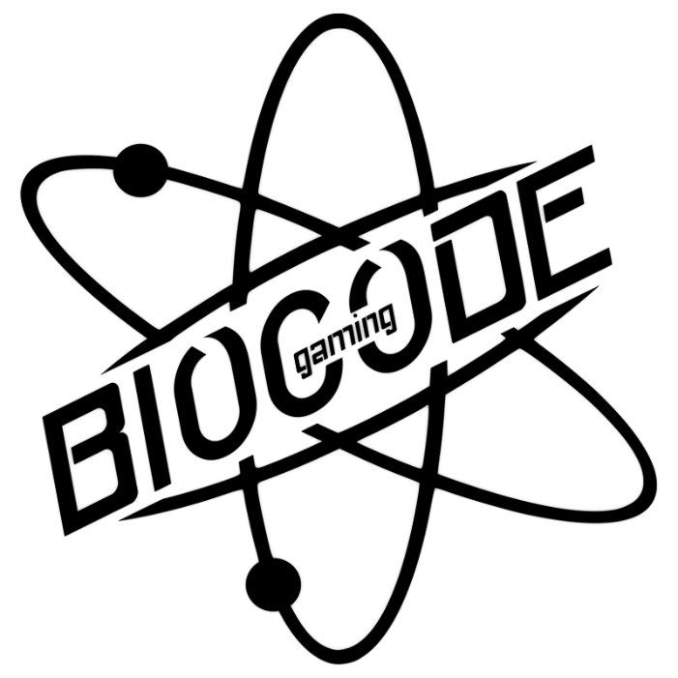
planner biocodegaming |  | groen = dag voorbij geel = vrij/weekend

days | Project | Notes
2017-05-16 | functioneel en technische ontwerp af maken. | documentatie aanpassen als nodig is
2017-05-17 | damian is begonnen met coderen. Alex werkt documenten af. | we werken langer aan het ontwerp vandaag
2017-05-18 | niet aan PT gewerkt | werken nog steeds aan documenten
2017-05-19 | nog steeds met documenten bezig door verwarring en aanpassingen
2017-05-20 | weekend
2017-05-21 | weekend
2017-05-22 | geen PT | we hebben tijdens SLB aan documenten gewerkt
2017-05-23 | documenten samen voor het laatst afronden | alex finished de documenten
2017-05-24
2017-05-25 | hemelvaart
2017-05-26 | vrij
2017-05-27 | weekend
2017-05-28 | weekend
2017-05-29
2017-05-30
2017-05-31
2017-06-01
2017-06-02
2017-06-03 | weekend
2017-06-04 | weekend
2017-06-05 | weekend
2017-06-06
2017-06-07
2017-06-08
2017-06-09
2017-06-10
2017-06-11 | weekend
2017-06-12 | weekend
2017-06-13
2017-06-14
2017-06-15
2017-06-16
2017-06-17
2017-06-18 | weekend
2017-06-19 | weekend
2017-06-20
2017-06-21
2017-06-22
2017-06-23
2017-06-24

